业绩汇总表
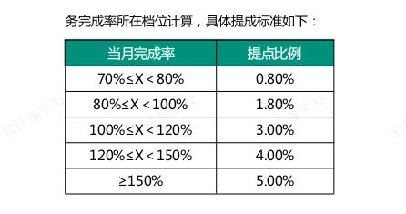

2025.06个性化顾问业绩
序号 | 顾问姓名 | 月度目标 | 地面业绩 | 网课代售业绩 | 业绩合计 | 线下退费 | 网课退费 | 退费合计 | 综合业绩 | 完成率
1 | 谭悦 | 1100000 | 1468317.2 | 41749.7 | 1510066.9 | ¥220,050.20 | 0 | ¥220,050.20 | ¥1,290,016.70 | 117% | ¥38,700.50
2 | 星火 | 1150000 | 922880.8 | 67148.9 | 990029.7 | ¥166,607.40 | ¥8,464.00 | ¥175,071.40 | ¥814,958.30 | 70.9% | ¥6,519.67
合计 |  | 2250000 | 2391198 | 108898.6 | 2500096.6 | ¥386,657.60 | 8464 | ¥395,121.60 | ¥2,104,975.00 | 94%

顾问绩效
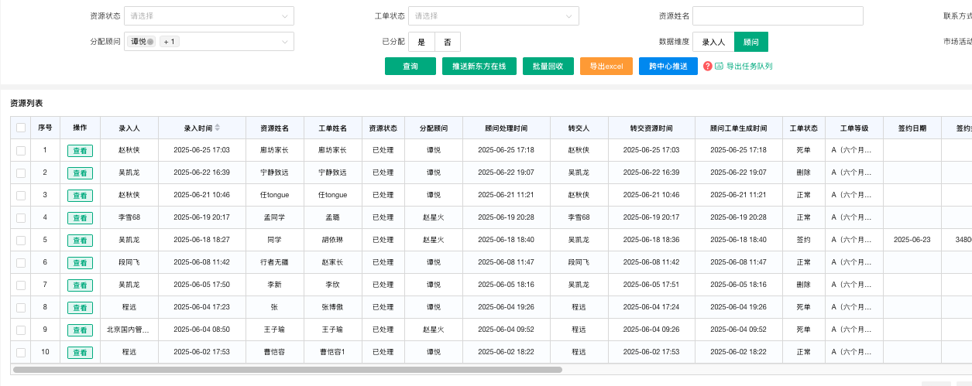
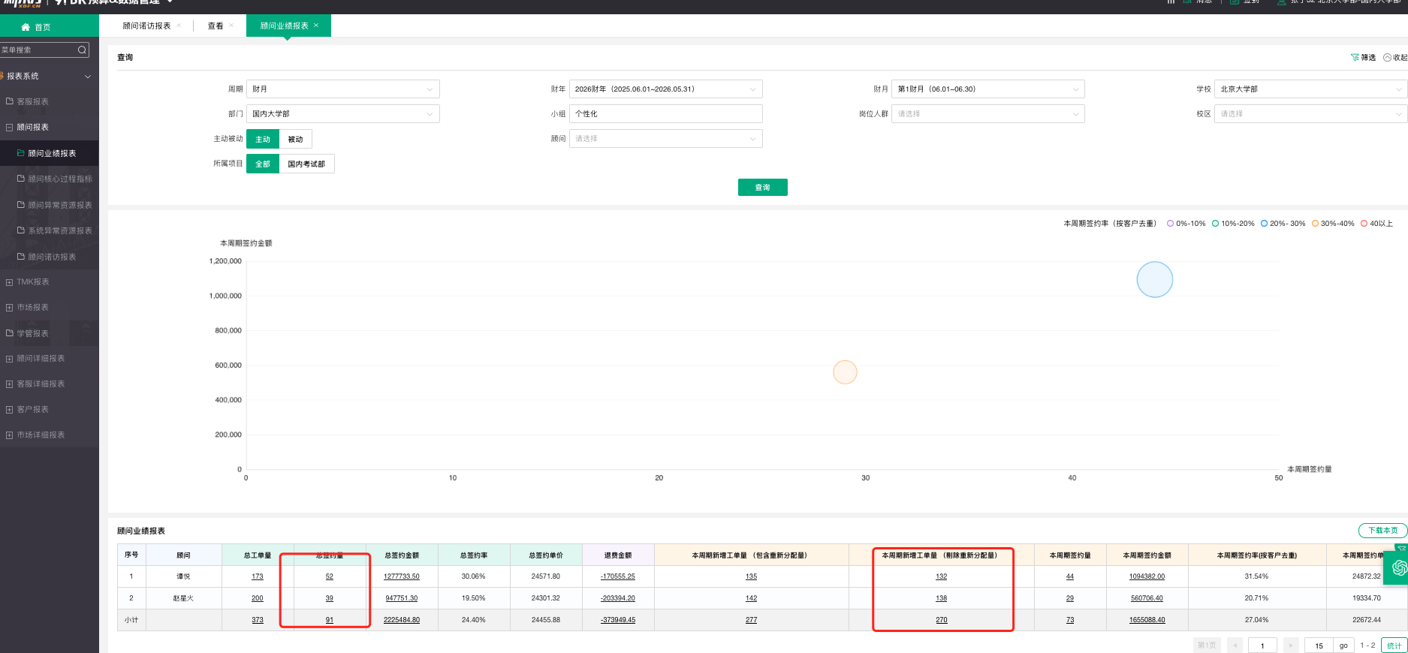
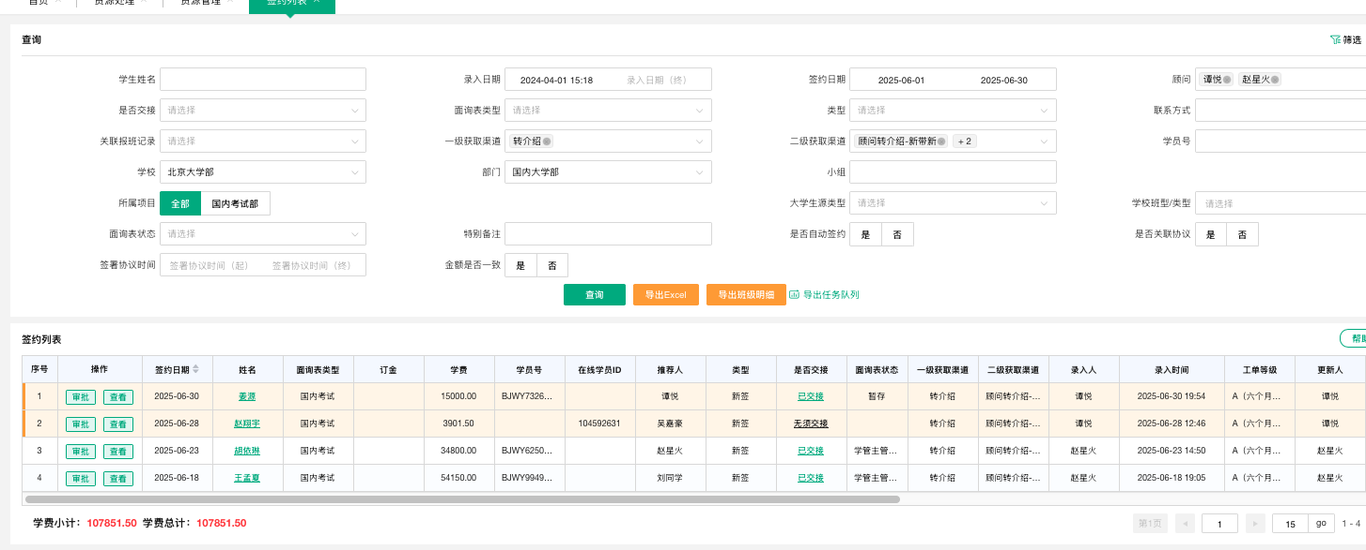
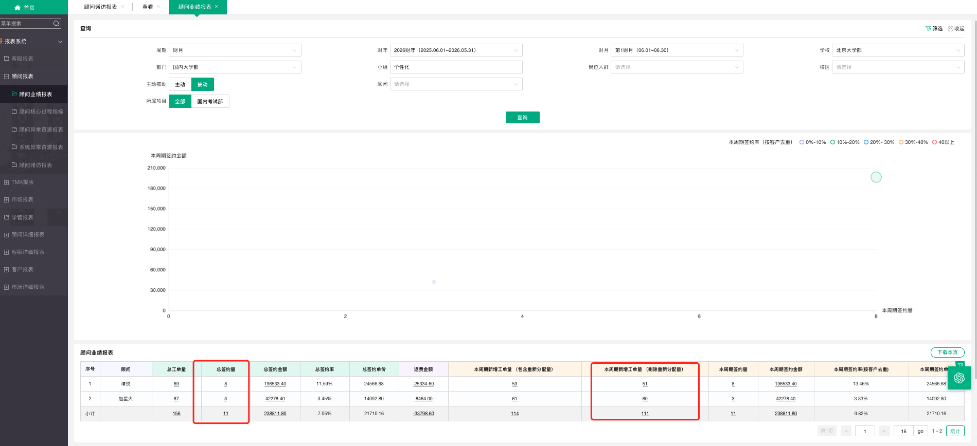
FY26-6月个性化顾问绩效核算
工号 | 顾问 | 转介绍工单目标 | 转介绍工单完成 | 顾问转介绍得分（50） | 转介绍签约目标 | 转介绍签约完成 | 转介绍签约的份（30） | 主动转化率目标 | 主动转化率 | 被动转化率目标 | 被动转化率 | 转化率得分（20） | 合计得分 | 发放比例 | 月度绩效标准 | 月绩效应发
238256 | 赵星火 | 3 | 3 | 50 | 1 | 2 | 30 | 30% | 29% | 10% | 5% | 0 | 80 | 80% | 1000 | 800
341422 | 谭悦 | 3 | 7 | 50 | 1 | 2 | 30 | 30% | 39% | 10% | 16% | 20 | 100 | 100% | 2000 | 2000

